6月参与加分名单
姓名 | 学院 | 单位 | 书名 | 借阅时长 | 借阅册数（本） | 第二课堂加分
周书玉 | 数智商学院 | 25采购与供应管理2班 | 过桥米线,完结篇 | 12 | 6 | 2
 |  |  | 入池.2 | 12
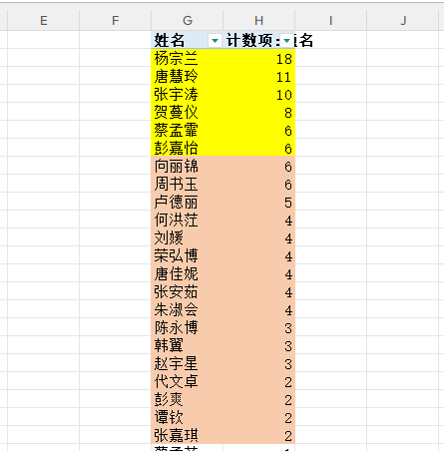
 |  |  | 那些刻在我们心上的爪印 | 20
 |  |  | 喵了个咪啊去哪儿了？ | 20
 |  |  | 摘星.上 | 21
 |  |  | 上上签 | 11
向丽锦 | 智能控制学院 | 25工业互联网应用2班 | 诗语情思 | 28
 |  |  | 现代公文写作一本通 | 28 | 6 | 2
 |  |  | 青少年从零开始学,哲学 | 28
 |  |  | 易经与孙子兵法 | 28
 |  |  | 中华圣贤经 | 28
 |  |  | 给忙碌者的7天哲学课 | 28
卢德丽 | 数智商学院 | 24国际商务2班 | 墨菲定律:成功法则#智听版 | 21 | 5 | 2
 |  |  | 每一个你都灿若星辰 | 22
 |  |  | 将来的你，一定会感谢现在拼命的自己 | 21
 |  |  | 愿你出走半生，归来仍是少年 | 21
 |  |  | 比竹小品 | 22
朱淑会 | 智能控制学院 | 25工业互联网应用1班 | Web数据库技术:MySQL数据库设计与应用 | 24 | 4 | 2
 |  |  | Linux操作系统应用 | 24
 |  |  | 物联网Python开发实战 | 24
 |  |  | 计算机科学导论 | 24
张安茹 | 智能控制学院 | 25智能机电技术3班 | 心灵的轨迹:中国本土心理学思想研究 | 15 | 4 | 2
 |  |  | 圆圈正义:作为自由前提的信念 | 15
 |  |  | 清醒思考的艺术:你最好让别人去犯的52种思维错误#52 denkfehler， die sie besser anderen uberlassen | 15
 |  |  | 如何提升性格优势:9大维度解析性格的奥秘 | 15
唐佳妮 | 智能制造学院 | 25模具设计与制造1班 | 青柠时代.Ⅴ | 7 | 4 | 2
 |  |  | 读心术.2,读懂自己比读懂别人更重要 | 7
 |  |  | 财经法规与会计职业道德 | 14
 |  |  | 梅子与恰可拜 | 9
荣弘博 | 智能控制学院 | 25智能机电技术4班 | 傲慢与偏见 | 7 | 4 | 2
 |  |  | 于成龙 | 7
 |  |  | 十宗罪:中国十大变态凶杀案.3 | 7
 |  |  | 十宗罪:中国十大恐怖凶杀案.2 | 7
刘媛 | 智能控制学院 | 25工业互联网应用2班 | 也是冬天，也是春天:升级彩插版 | 12 | 4 | 2
 |  |  | 我们生活在巨大的差距里 | 12
 |  |  | 三毛散文集 | 13
 |  |  | 零基础标准德语入门 | 13
何洪茳 | 智能制造学院 | 24新能源装备技术3班 | 密码故事:人类智力的另类较量 | 10 | 4 | 2
 |  |  | 炙热的你:关于了不起的女性更年期的一切#Alles uber die fabelhaften Wechseljahre | 10
 |  |  | 扫除道 | 10
 |  |  | MAGNIFICENT JEWELS | 10
赵宇星 | 智能控制学院 | 25智能机电技术3班 | 也是冬天，也是春天:升级彩插版 | 8 | 3 | 2
 |  |  | 听风八百遍，才知是人间 | 8
 |  |  | 爱玛 | 21
韩翼 | 智能控制学院 | 25工业互联网应用2班 | 务虚笔记 | 14 | 3 | 2
 |  |  | 南方有令秧 | 14
 |  |  | 罪岸·彼岸花 | 15
陈永博 | 智能控制学院 | 25智能机器人技术1班 | 大王饶命.11 | 19 | 3 | 2
 |  |  | 大王饶命.12 | 19
 |  |  | 大王饶命.9 | 7
张嘉琪 | 智能制造学院 | 25机械制造及自动化3班 | 世界历史全知道.1 | 8 | 2 | 2
 |  |  | 你的敏感，就是你的天赋 | 10
谭钦 | 智能控制学院 | 25智能机器人技术4班 | 拳探 | 15 | 2 | 2
 |  |  | 十宗罪:中国十大变态凶杀案.4 | 13
彭爽 | 智能控制学院 | 24电气自动化技术4班 | PLC编程从入门到精通 | 18 | 2 | 2
 |  |  | 西门子S7-1200/1500 PLC项目式教程:基于SCL和LAD编程 | 18
代文卓 | 智能制造学院 | 24新能源装备技术5班 | 停止精神内耗:告别内心的焦虑 | 20 | 2 | 2
 |  |  | 舍我其谁：胡适:1891-1917.第一部,璞玉成璧 | 20

